Dados
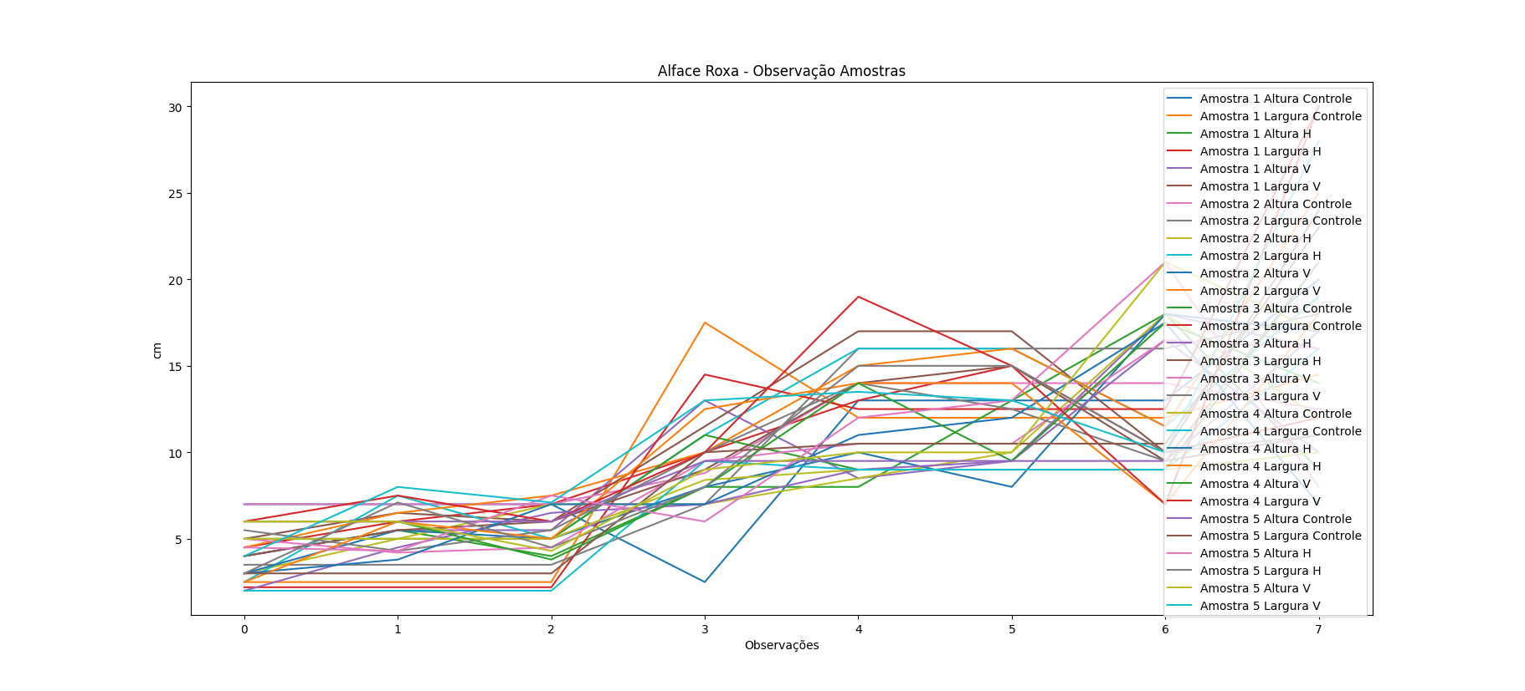
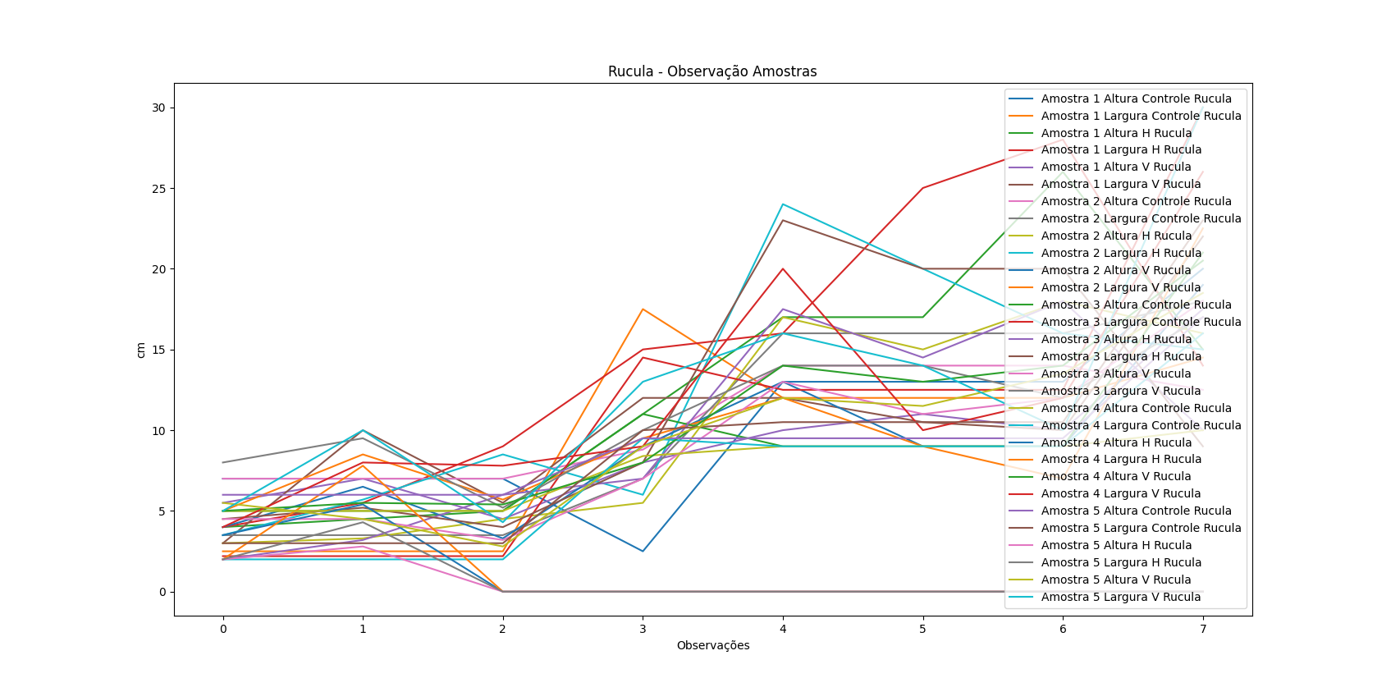
DATA | Horta Horizontal - Alface Roxa |  |  |  |  |  |  |  |  |  | DATA | Horta Vertical - Alface Roxa |  |  |  |  |  |  |  |  |  | DATA | Horta Isopor - Controle
 | Amostra 1 |  | Amostra 2 |  | Amostra 3 |  | Amostra 4 |  | Amostra 5 |  |  | Amostra 1 |  | Amostra 2 |  | Amostra 3 |  | Amostra 4 |  | Amostra 5 |  |  | Amostra 1 |  | Amostra 2 |  | Amostra 3 |  | Amostra 4 |  | Amostra 5
 | Altura 1 | Largura 1 | Altura 2 | Largura 2 | Altura 3 | Largura 3 | Altura 4 | Largura 4 | Altura 5 | Largura 5 |  | Altura | Largura | Altura | Largura | Altura | Largura | Altura | Largura | Altura | Largura |  | Altura | Largura | Altura | Largura | Altura | Largura | Altura | Largura | Altura | Largura
2023-04-12 | 4 | 4.5 | 3 | 2.5 | 2 | 4 | 3 | 2.5 | 4.5 | 3 | 2023-04-12 | 4 | 5 | 3 | 4.5 | 5 | 5.5 | 6 | 6 | 6 | 4 | 2023-04-12
2023-04-19 | 5.5 | 6 | 5 | 7.5 | 4.5 | 5.5 | 3.8 | 6 | 4.3 | 7.1 | 2023-04-19 | 5.5 | 6.5 | 5.5 | 6.5 | 4.2 | 4.3 | 6 | 7.5 | 6 | 8 | 2023-04-19 | 7 | 2.5 | 7 | 3.5 | 5 | 2.2 | 5 | 2 | 6 | 3
2023-04-26 | 4 | 7 | 7 | 5 | 6.5 | 6 | 7 | 5 | 7.5 | 4.5 | 2023-04-26 | 5.5 | 6 | 5 | 7.5 | 4.5 | 5.5 | 3.8 | 6 | 4.3 | 7.1 | 2023-04-26
2023-05-03 | 8 | 10 | 7 | 11 | 7 | 9 | 7 | 12.5 | 6 | 8 | 2023-05-03 | 13 | 11.5 | 8 | 10 | 9.5 | 10 | 8 | 10 | 9 | 13 | 2023-05-03 | 2.5 | 17.5 | 8.8 | 7 | 11 | 14.5 | 8.4 | 9.5 | 9.5 | 10
2023-05-15 | 8 | 13 | 8.5 | 16 | 9 | 14 | 11 | 14 | 12 | 15 | 2023-05-15 | 8.5 | 17 | 10 | 15 | 10.5 | 14 | 14 | 19 | 10 | 13.5 | 2023-05-15 | 13 | 12 | 14 | 16 | 9 | 12.5 | 9 | 9 | 9.5 | 10.5
2023-05-17 | 13 | 15 | 10 | 16 | 9.5 | 15 | 12 | 14 | 13 | 15 | 2023-05-17 | 9.5 | 17 | 8 | 16 | 10.5 | 12.5 | 9.5 | 15 | 10 | 13 | 2023-05-17
2023-05-29 | 18 | 10 | 18 | 11.5 | 16.5 | 9.5 | 17.5 | 7 | 21 | 10 | 2023-05-29 | 18 | 10 | 18 | 11.5 | 16.5 | 9.5 | 17.5 | 7 | 21 | 10 | 2023-05-29
2023-06-19 | 9 | 12 | 12 | 19 | 10 | 11 | 7 | 18 | 8 | 11 | 2023-06-19 | 16 | 24 | 17 | 25 | 16 | 21 | 14 | 30 | 17 | 28 | 2023-06-19 | 20 | 14.5 | 12.5 | 18 | 21 | 30 | 10 | 16 | 17 | 23

DATA | Horta Horizontal - Rucula |  |  |  |  |  |  |  |  |  | DATA | Horta Vertical - Rucula
 | Amostra 1 |  | Amostra 2 |  | Amostra 3 |  | Amostra 4 |  | Amostra 5 |  |  | Amostra 1 |  | Amostra 2 |  | Amostra 3 |  | Amostra 4 |  | Amostra 5
 | Altura 1 | Largura 1 | Altura 2 | Largura 2 | Altura 3 | Largura 3 | Altura 4 | Largura 4 | Altura 5 | Largura 5 |  | Altura | Largura | Altura | Largura | Altura | Largura | Altura | Largura | Altura | Largura
2023-04-12 | 4 | 4 | 3 | 3.5 | 2 | 4.5 | 3.5 | 2 | 2 | 2 | 2023-04-12 | 5.5 | 3 | 4 | 5 | 4.5 | 8 | 5 | 4 | 5.5 | 5
2023-04-19 | 4.5 | 5.5 | 3.3 | 5.7 | 3.2 | 5.2 | 5.4 | 7.8 | 2.8 | 4.3 | 2023-04-19 | 7 | 10 | 6.5 | 8.5 | 4.5 | 9.5 | 5.5 | 8 | 4.5 | 10
2023-04-26 | 5 | 9 | 4.5 | 8.5 | 6 | 4 |  |  |  |  | 2023-04-26 | 4.5 | 5.5 | 3.3 | 5.7 | 3.2 | 5.2 | 5.4 | 7.8 | 2.8 | 4.3
2023-05-03 | 11 | 15 | 5.5 | 6 | 7 | 8 |  |  |  |  | 2023-05-03 | 8 | 12 | 9 | 9.5 | 7 | 10 | 8 | 9 | 9 | 13
2023-05-15 | 17 | 16 | 17 | 24 | 17.5 | 23 |  |  |  |  | 2023-05-15 | 10 | 12 | 13 | 12 | 13 | 14 | 14 | 20 | 12 | 16
2023-05-17 | 17 | 25 | 15 | 20 | 14.5 | 20 |  |  |  |  | 2023-05-17 | 11 | 10.5 | 9 | 9 | 11 | 14 | 13 | 10 | 11.5 | 14
2023-05-29 | 26 | 28 | 18 | 16 | 18 | 20 |  |  |  |  | 2023-05-29 | 10 | 10 | 9 | 7 | 12 | 12 | 14 | 12 | 13.5 | 10
2023-06-19 | 15 | 14 | 16 | 15 | 10 | 9 |  |  |  |  | 2023-06-19 | 17.5 | 22 | 19 | 22.5 | 18 | 17 | 20.5 | 26 | 18.5 | 30

Amostra 1
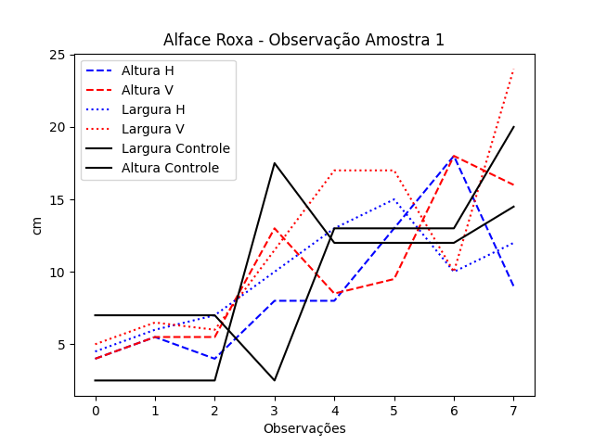
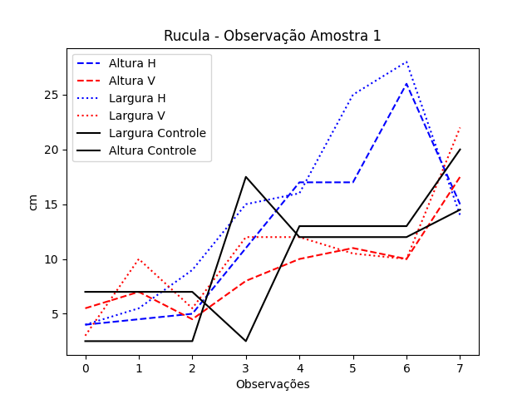
Alface/Data | Altura Controle | Largura Controle | Altura H | Largura H | Altura V | Largura V | Rucula/Data | Altura Controle R | Largura Controle R | Altura H R | Largura H R | Altura V R | Largura V R
12 | 7 | 2.5 | 4 | 4.5 | 4 | 5 | 12 | 7 | 2.5 | 4 | 4 | 5.5 | 3
19 | 7 | 2.5 | 5.5 | 6 | 5.5 | 6.5 | 19 | 7 | 2.5 | 4.5 | 5.5 | 7 | 10
26 | 7 | 2.5 | 4 | 7 | 5.5 | 6 | 26 | 7 | 2.5 | 5 | 9 | 4.5 | 5.5
3 | 2.5 | 17.5 | 8 | 10 | 13 | 11.5 | 3 | 2.5 | 17.5 | 11 | 15 | 8 | 12
15 | 13 | 12 | 8 | 13 | 8.5 | 17 | 15 | 13 | 12 | 17 | 16 | 10 | 12
17 | 13 | 12 | 13 | 15 | 9.5 | 17 | 17 | 13 | 12 | 17 | 25 | 11 | 10.5
29 | 13 | 12 | 18 | 10 | 18 | 10 | 29 | 13 | 12 | 26 | 28 | 10 | 10
19 | 20 | 14.5 | 9 | 12 | 16 | 24 | 19 | 20 | 14.5 | 15 | 14 | 17.5 | 22

Amostra 2
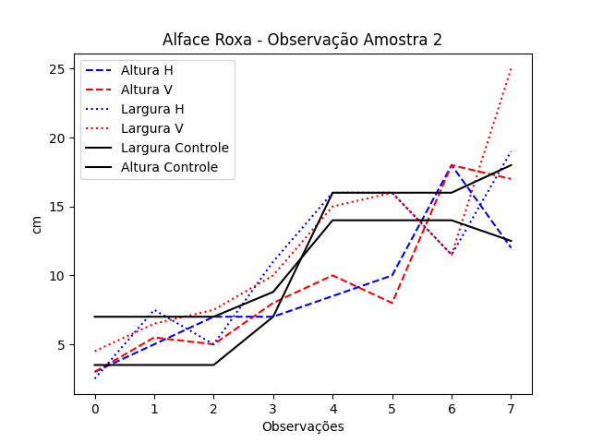
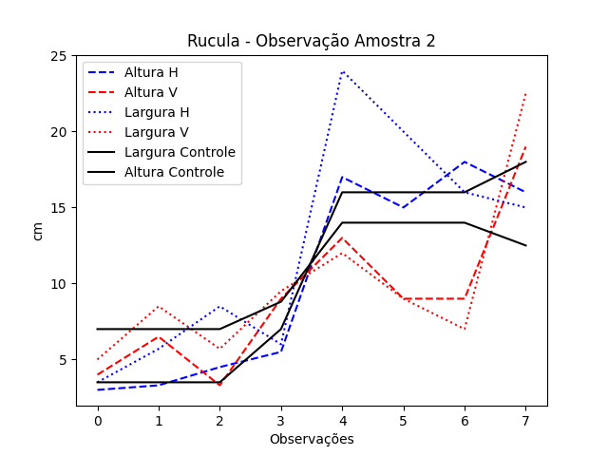
DATA | Altura Controle | Largura Controle | Altura H | Largura H | Altura V | Largura V | Rucula/Data | Altura Controle R | Largura Controle R | Altura H R | Largura H R | Altura V R | Largura V R
12 | 7 | 3.5 | 3 | 2.5 | 3 | 4.5 | 12 | 7 | 3.5 | 3 | 3.5 | 4 | 5
19 | 7 | 3.5 | 5 | 7.5 | 5.5 | 6.5 | 19 | 7 | 3.5 | 3.3 | 5.7 | 6.5 | 8.5
26 | 7 | 3.5 | 7 | 5 | 5 | 7.5 | 26 | 7 | 3.5 | 4.5 | 8.5 | 3.3 | 5.7
3 | 8.8 | 7 | 7 | 11 | 8 | 10 | 3 | 8.8 | 7 | 5.5 | 6 | 9 | 9.5
15 | 14 | 16 | 8.5 | 16 | 10 | 15 | 15 | 14 | 16 | 17 | 24 | 13 | 12
17 | 14 | 16 | 10 | 16 | 8 | 16 | 17 | 14 | 16 | 15 | 20 | 9 | 9
29 | 14 | 16 | 18 | 11.5 | 18 | 11.5 | 29 | 14 | 16 | 18 | 16 | 9 | 7
19 | 12.5 | 18 | 12 | 19 | 17 | 25 | 19 | 12.5 | 18 | 16 | 15 | 19 | 22.5

Amostra 3
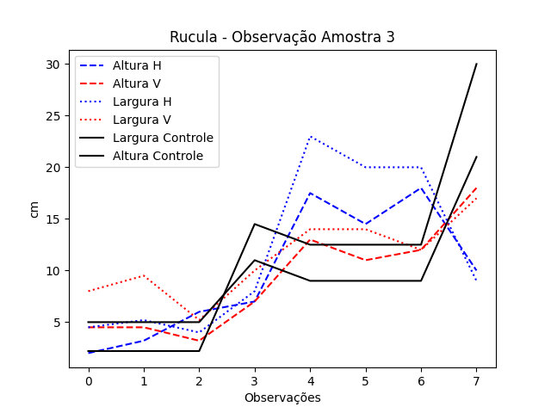
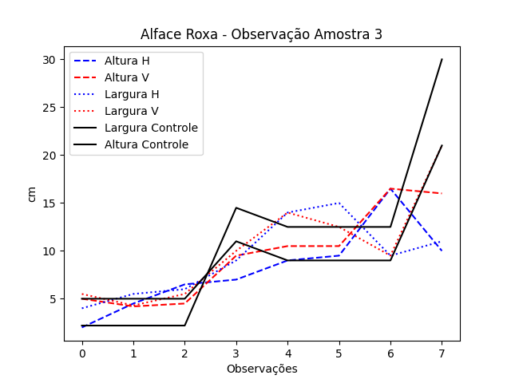
DATA | Altura Controle | Largura Controle | Altura H | Largura H | Altura V | Largura V | Rucula/Data | Altura Controle R | Largura Controle R | Altura H R | Largura H R | Altura V R | Largura V R
12 | 5 | 2.2 | 2 | 4 | 5 | 5.5 | 12 | 5 | 2.2 | 2 | 4.5 | 4.5 | 8
19 | 5 | 2.2 | 4.5 | 5.5 | 4.2 | 4.3 | 19 | 5 | 2.2 | 3.2 | 5.2 | 4.5 | 9.5
26 | 5 | 2.2 | 6.5 | 6 | 4.5 | 5.5 | 26 | 5 | 2.2 | 6 | 4 | 3.2 | 5.2
3 | 11 | 14.5 | 7 | 9 | 9.5 | 10 | 3 | 11 | 14.5 | 7 | 8 | 7 | 10
15 | 9 | 12.5 | 9 | 14 | 10.5 | 14 | 15 | 9 | 12.5 | 17.5 | 23 | 13 | 14
17 | 9 | 12.5 | 9.5 | 15 | 10.5 | 12.5 | 17 | 9 | 12.5 | 14.5 | 20 | 11 | 14
29 | 9 | 12.5 | 16.5 | 9.5 | 16.5 | 9.5 | 29 | 9 | 12.5 | 18 | 20 | 12 | 12
19 | 21 | 30 | 10 | 11 | 16 | 21 | 19 | 21 | 30 | 10 | 9 | 18 | 17

Amostra 4
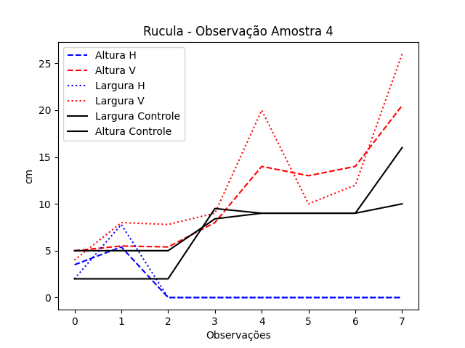
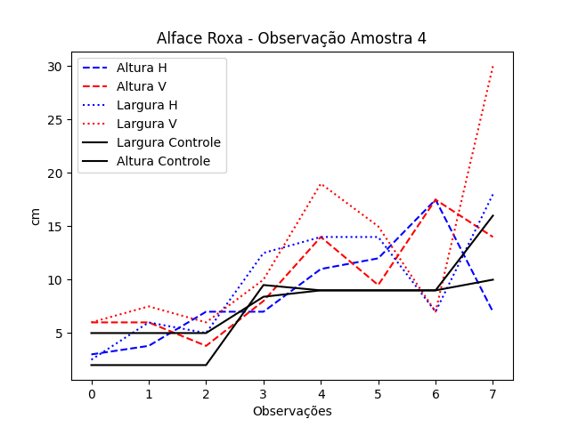
DATA | Altura Controle | Largura Controle | Altura H | Largura H | Altura V | Largura V | Rucula/Data | Altura Controle R | Largura Controle R | Altura H R | Largura H R | Altura V R | Largura V R
12 | 5 | 2 | 3 | 2.5 | 6 | 6 | 12 | 5 | 2 | 3.5 | 2 | 5 | 4
19 | 5 | 2 | 3.8 | 6 | 6 | 7.5 | 19 | 5 | 2 | 5.4 | 7.8 | 5.5 | 8
26 | 5 | 2 | 7 | 5 | 3.8 | 6 | 26 | 5 | 2 | 0 | 0 | 5.4 | 7.8
3 | 8.4 | 9.5 | 7 | 12.5 | 8 | 10 | 3 | 8.4 | 9.5 | 0 | 0 | 8 | 9
15 | 9 | 9 | 11 | 14 | 14 | 19 | 15 | 9 | 9 | 0 | 0 | 14 | 20
17 | 9 | 9 | 12 | 14 | 9.5 | 15 | 17 | 9 | 9 | 0 | 0 | 13 | 10
29 | 9 | 9 | 17.5 | 7 | 17.5 | 7 | 29 | 9 | 9 | 0 | 0 | 14 | 12
19 | 10 | 16 | 7 | 18 | 14 | 30 | 19 | 10 | 16 | 0 | 0 | 20.5 | 26

Amostra 5
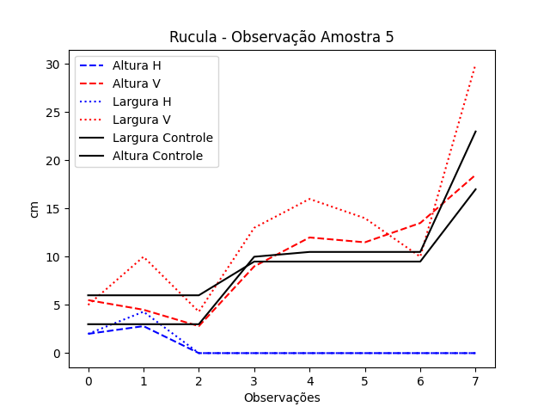
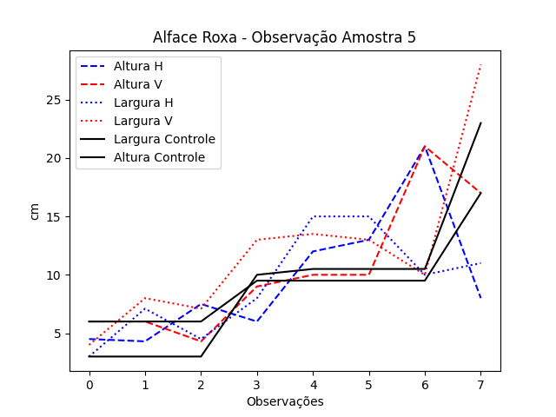
DATA | Altura Controle | Largura Controle | Altura H | Largura H | Altura V | Largura V | Rucula/Data | Altura Controle R | Largura Controle R | Altura H R | Largura H R | Altura V R | Largura V R
12 | 6 | 3 | 4.5 | 3 | 6 | 4 | 12 | 6 | 3 | 2 | 2 | 5.5 | 5
19 | 6 | 3 | 4.3 | 7.1 | 6 | 8 | 19 | 6 | 3 | 2.8 | 4.3 | 4.5 | 10
26 | 6 | 3 | 7.5 | 4.5 | 4.3 | 7.1 | 26 | 6 | 3 | 0 | 0 | 2.8 | 4.3
3 | 9.5 | 10 | 6 | 8 | 9 | 13 | 3 | 9.5 | 10 | 0 | 0 | 9 | 13
15 | 9.5 | 10.5 | 12 | 15 | 10 | 13.5 | 15 | 9.5 | 10.5 | 0 | 0 | 12 | 16
17 | 9.5 | 10.5 | 13 | 15 | 10 | 13 | 17 | 9.5 | 10.5 | 0 | 0 | 11.5 | 14
29 | 9.5 | 10.5 | 21 | 10 | 21 | 10 | 29 | 9.5 | 10.5 | 0 | 0 | 13.5 | 10
19 | 17 | 23 | 8 | 11 | 17 | 28 | 19 | 17 | 23 | 0 | 0 | 18.5 | 30

